Opskrift
Pernille Bendsen Strikkeopskrift - © pernillesstrik.dk
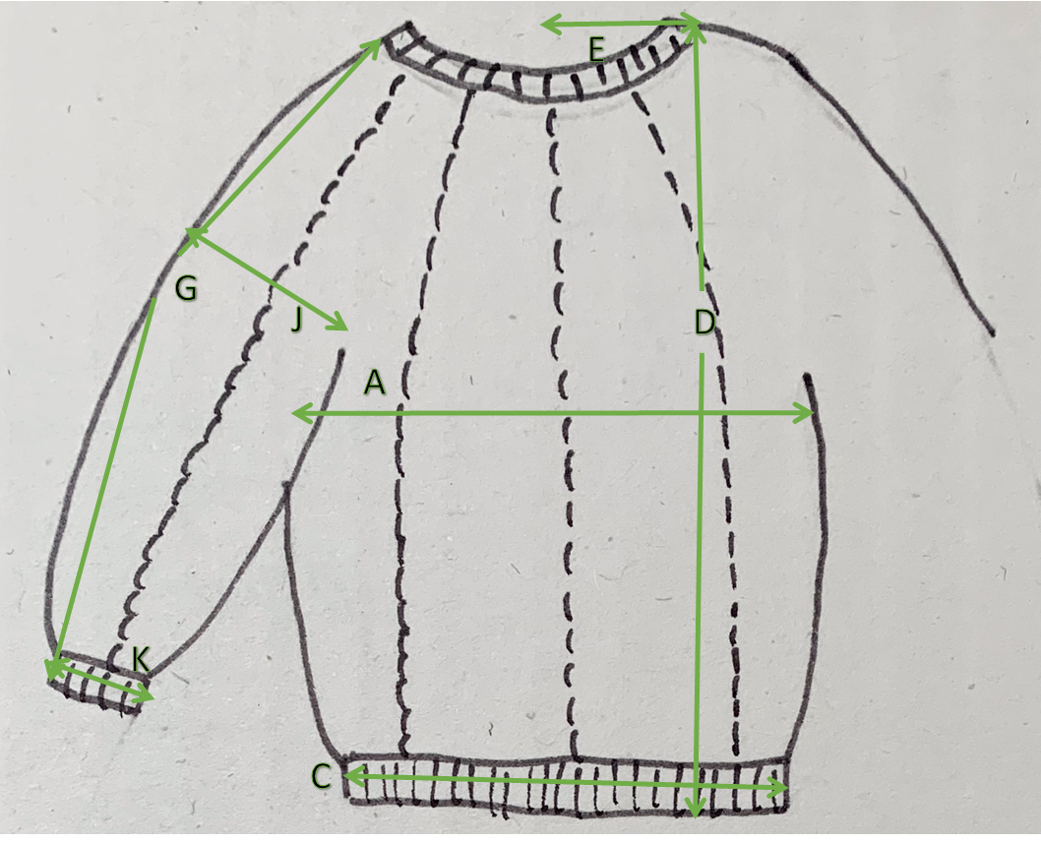

 | Step 1 |  |  |  |  |  | Step 2
 | Du skal måle din strikkefasthed for den kantstik (blå felt) og det mønster (grøn felt) du ønsker at strikke. |  |  |  |  |  | Du skal vælge den rigtige størrelse og tjekke de 3 vigtigste mål. Alle mål er fleksible og kan justeres, hvis du har specifikke ønsker.

Strikkefasthed kanter |  | masker = 10cm |  | Pinde størrelse |  | Vælg størrelse | 4 år

Strikkefasthed mønster |  | masker = 10cm |  | Pinde størrelse |  |  | Her er de vigtigste mål du skal tjekke:
 |  | pinde = 10cm |  |  |  | Mål A | 33 | Brede bluse lige inden ærmegab
 |  |  |  |  |  | Mål D | 41.5 | Mål fra nederste kant til højeste punkt til skulder
 |  |  |  |  |  | Mål G | 51.5 | Total længde af ærme

 | Step 3
 | Her har du så din personlige strikkeopskrift. Hvis du justerer i antal masker farves feltet blå så du ved du har justeret

 |  | Antal masker
 | Opskriften starter fra hals med | 0 | masker med Italiensk maske opslag |  |  |  |  |  | 3 år | 4 år | 5 år | 6 år | 7 år | 8 år | 9 år | 10 år | 12 år
 | strik rib, en ret en vrang rundt | 3.0 | cm eller ønsket længde, strik med lille rundpind eller med magic loops |  |  |  |  |  | 98 | 104 | 110 | 116 | 122 | 128 | 134 | 140 | 152
 | Skift til den pindestørrelse der skal bruges til | at strikke krop. |  |  |  |  | A | ½ Chest | 32.00 | 33.00 | 34.00 | 35.00 | 36.00 | 37.00 | 38.00 | 40.00 | 42.00
 | Strik 1 maske som er vrang i ribben vrang strik derefter | #NUM! | masker ret sæt en markør, en maske vrang |  |  |  | C | ½ Bottom width | 32.00 | 33.00 | 34.00 | 35.00 | 36.00 | 37.00 | 38.00 | 40.00 | 42.00
 | gentag dette | 10 | gange. |  |  |  | D | Back length - measured from shoulderpoint | 40.00 | 41.50 | 43.00 | 45.00 | 47.00 | 49.00 | 51.00 | 54.00 | 57.00
 | Næste pind udtages | 0 | masker jævnt fordelt ud til |  |  |  | E | ½ Neck width - HPS to HPS | 7.50 | 7.50 | 7.50 | 7.75 | 8.00 | 8.25 | 8.50 | 8.75 | 9.00
 |  | 0 | masker. |  |  |  | G | Sleeve length incl.sleeve rib, excl neck rib. | 41.50 | 44.00 | 46.50 | 49.00 | 51.50 | 54.00 | 56.50 | 59.00 | 64.00
 |  |  |  |  |  |  | H | E+F+G | 49.00 | 51.50 | 54.00 | 56.75 | 59.50 | 62.25 | 65.00 | 67.75 | 73.00
 | Nu skal der tages 2 masker ud ved hver af de 10 vrang | masker, der laves en ny ret maske en ret før og en ret maske |  |  |  |  | I | Armhole height - fr. HPS | 14.50 | 15.00 | 15.50 | 16.00 | 16.50 | 17.00 | 17.50 | 18.00 | 18.50
 | efter hver vrang maske. Svarende til 20 udtagninger på | hver udtagningsomgang. De nye retmasker laves drejet ret. |  |  |  |  | J | ½ Upper sleeve width - straight measure | 12.00 | 12.50 | 13.00 | 13.50 | 14.00 | 14.50 | 15.00 | 15.50 | 16.00
 | Første udtagnings omgang ligger på | #DIV/0! | omgang |  |  |  | K | ½ Bottom sleeve width | 6.00 | 6.25 | 6.50 | 6.50 | 6.50 | 6.50 | 7.00 | 7.00 | 7.00
 | Tag igen ud | #DIV/0! | omgange efter sidste udtagningsomgang. |  |  |  |  | Neck rib height | 3.00 | 3.00 | 3.00 | 3.50 | 3.50 | 4.00 | 4.00 | 4.00 | 4.00
 | Tag igen ud | #DIV/0! | omgange efter sidste udtagningsomgang. |  |  |  |  | Bottom sleeve rib height 1x1 | 3.00 | 3.00 | 3.00 | 3.50 | 3.50 | 4.00 | 4.00 | 4.00 | 4.00
 | Tag igen ud | #DIV/0! | omgange efter sidste udtagningsomgang. |  |  |  |  | Bottom rib height 1x1 | 3.00 | 3.00 | 3.00 | 3.50 | 3.50 | 4.00 | 4.00 | 4.00 | 4.00
 | Tag igen ud | #DIV/0! | omgange efter sidste udtagningsomgang. |  |  |  | H1 | Neck width stretched | 51.50 | 52.00 | 52.50 | 53.00 | 53.50 | 54.00 | 54.50 | 55.00 | 55.50
 | Strik nu | #DIV/0! | #DIV/0!
 | #DIV/0! | #DIV/0! | #DIV/0!
 | #DIV/0! | #DIV/0! | #DIV/0! |  | #DIV/0!

 | Nu skal arbejdes deles til krop og ærmer:
 | Strik | #NUM! | masker efter første vrang
 | sæt | 0 | masker på holder til 1. ærme, der skal være et panel mellem to vrang masker centreret på ærmet
 | slå | 0 | masker op i ærmegabet, med enkelt tråds opslag
 | strik de næste | 0 | masker til forstykke
 | sæt de næste | 0 | masker på holder til 2. ærme
 | slå | 0 | masker til ryg på samme pind som forstykke igen startende og sluttende med 3 af de 5 masker hvor udtagningen laves
 | strik | 0 | masker på ryg
 | Nu strikkes kroppens i alt | 0 | masker rundt til
 | stykket måler | 23.50 | cm fra ærmegab.

 | Skift til kant pinde og strik rib, | tilpasset så de enkeltstående vrangmasker ender i en vrang maske i ribben.
 | Du kan tilpasse antallet af masker ved at strikke max | 0 | masker sammen.
 | Strik nu | 3 | cm og luk ribkanten af med Italiensk aflukning.

 | Nu strikkes hver ærme for sig:
 | Strik de | 0 | masker til ærme 1 fra holder,
 | plus de masker der skal samles | 0 | maske op i de opslåede masker til krop under ærmet. Husk at blive ved med at strikke de 2 enkelte masker vrang.
 | Strik til ærmet måler | 44.0 | cm fra start på hals rib.

 | På næste pind indtages | 44 | masker, tilpasset så de enkeltstående vrangmasker ender i en vrang maske i ribben.
 | Strik ribkant | 3.0 | cm og luk ribkanten løst af med Italiens aflukning
 |  | Gentag næste ærme.
 |  | Hæft derefter ender og blusen er klar.

